Sheet1
PURCHASE ORDER |  |  |  |  |  | PT. LARA THALIA ABADI
PO NO | : |  |  | EVB |  | EVERBEST TOWER - CENGKARENG BUSINESS CITY TOWER M
 |  |  |  |  |  | Jl. Atang Sanjaya no. 21 Benda - Tangerang Banten, Indonesia
DATE | : |  |  |  |  | PHONE : 021 - 2252 9090
TO | : EDE |  |  |  |  | E-MAIL ADDRESS : buyer@everbestgroup.com

DESCRIPTION | DEVELOP CODE | STYLE NAME | COLOUR | QTY | COST | AMOUNT

 | 开发代码 | 款式名称 |  | 数量 | US$ | US$
 |  |  |  |  | $- | $-
 |  |  |  |  | $- | $-
Material : |  |  |  |  | $- | $-
Lining : |  |  |  |  | $- | $-
 |  |  |  | 0 |  | $-

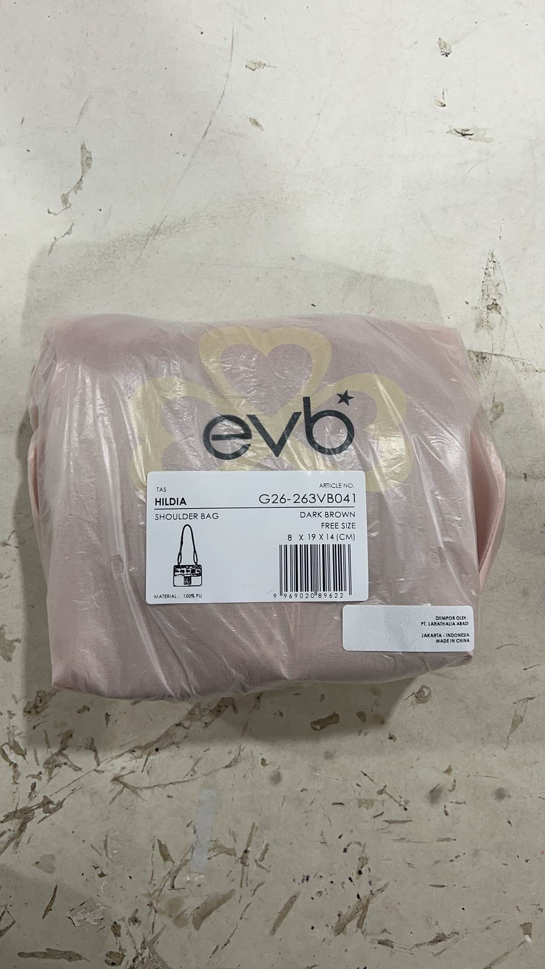
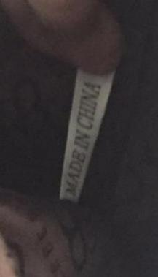
Delivery Date |  |  | BARCODE 请贴条码按照图片： | BAG CARD： | 请缝这个布标写“MADE IN CHINA"在内里布
交货日期
LOGO :
商标
TERM OF PAYMENT: | CREDIT

{_alejandro_}
请放这个卡在手袋里面
CARTON MARK ：
( 箱标志 )

PICTURE ( 图片 ):
0
0

- |  | - |  | - |  | -
PACKAGING 包装： |  |  |  |  |  | OTHER REMARKS:
 |  |  |  |  |  | 注意：
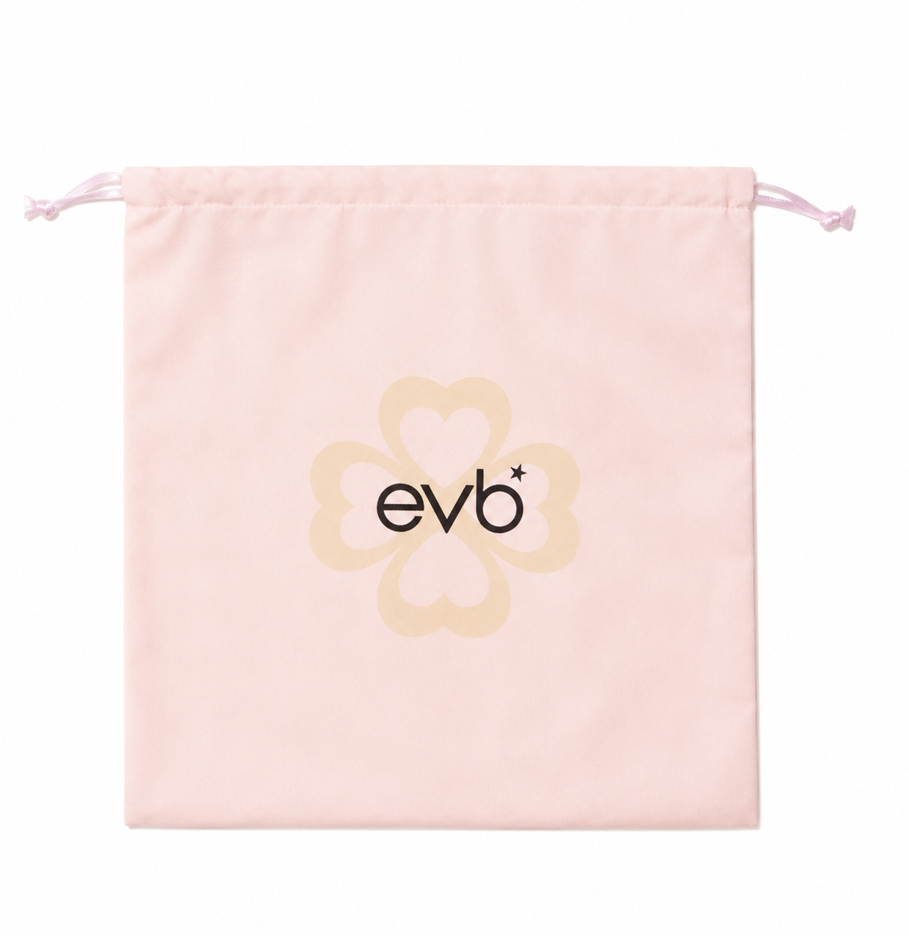
 |  |  |  |  |  | 1. Please give extra 5 straps for each color


 |  |  |  |  |  | 请配每个颜色多5件长肩带

 |  |  |  |  |  | 2. Please give extra accessories
 |  |  |  |  |  | 请给额外的配件

 |  |  |  |  |  | 3. Please double check with designer about colour and material choices

请用LTA胶带封箱 。请看图片

USING NEW DUSTBAG DESIGN

